Sheet1
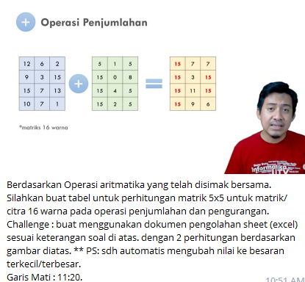

operasi perjumlahan

1 | 8 | 6 | 3 | 2 | 12 | 5 | 6 | 10 | 12 | 13 | 13 | 12 | 13 | 14
6 | 5 | 9 | 2 | 4 | 7 | 5 | 3 | 9 | 6 | 13 | 10 | 12 | 11 | 10
7 | 3 | 1 | 9 | 10 | 4 | 8 | 11 | 5 | 2 | 11 | 11 | 12 | 14 | 12
12 | 8 | 4 | 0 | 11 | 3 | 7 | 6 | 10 | 5 | 15 | 15 | 10 | 10 | 16
6 | 5 | 10 | 9 | 6 | 6 | 6 | 2 | 1 | 3 | 12 | 11 | 12 | 10 | 9

operasi pengurangan

12 | 11 | 6 | 10 | 12 | 2 | 4 | 5 | 4 | 1 | 10 | 7 | 1 | 6 | 11
7 | 5 | 3 | 9 | 14 | 3 | 6 | 3 | 5 | 6 | 4 | 1 | 0 | 4 | 8
9 | 10 | 11 | 16 | 9 | 4 | 4 | 7 | 3 | 10 | 5 | 6 | 4 | 13 | 1
15 | 7 | 6 | 10 | 13 | 5 | 3 | 3 | 5 | 2 | 10 | 4 | 3 | 5 | 11
6 | 10 | 2 | 14 | 15 | 1 | 2 | 5 | 1 | 9 | 5 | 8 | 3 | 13 | 6

